Inhoudsopgave Excel basis
Deze basis cursus kunt u ook via E-learning maken en leert u op uw eigen tempo hoe u op vrij eenvoudige wijze met Excel tekst verwerken, tabellen, grafieken en eenvoudige berekeningen kunt laten uitvoeren door gebruik te maken van de voorbeelden die in elke opdracht staan. Als één van de weinig opleidingsinstituten verzorgt Computraining deze Excel basis cursus online met unieke herkenbare opdrachten i.p.v teksten in boekwerkvorm Globale Excel basiscursus inhoud Tijdens deze basiscursus Excel worden naast de basisonderwerpen ook onderwerpen als werkbladbeveiligingen, grafieken en koppelingen behandeld. Natuurlijk kunt u tijdens de cursus vragen stellen buiten de stof om.
 | Inhoudsopgave Excel basis

 | Opdrachten | 21
1 | Reken in Excel het maken van een formule | Opdracht 1
2 | Basis onderdelen van het Scherm en Lint | Opdracht 2
3 | Celeigenschappen zoals: datums, valuta of telefoonnummers | Opdracht 3
4 | Printen op 1 pagina, uitlijning afdruk bepaling | Opdracht 4
5 | Kolom,rij passend maken en Vulgreep (automatisch doorvoeren) | Opdracht 5
6 | Sorteren en filteren van een adressen bestand voor planningen te maken | Opdracht 6
7 | Omgaan met tekst in Excel, Tekstvak en tekstopmaak | Opdracht 7
8 | Opmaak van randen en lijnen met de knop en met Celeigenschappen | Opdracht 8
9 | Formules invoeren (inslijpen) | Opdracht 9
10 | Voordelen van een Tabel | Opdracht 10
11 | Diverse formules maken | Opdracht 11
12 | Gegevens in meerdere tabbladen berekenen in een cel | Opdracht 12
13 | Absolute en relatieve cellen verwijzingen in diverse formules | Opdracht 13
14 | Functie Som - diverse reeksen en cellen in een keer opsommen | Opdracht 14
15 | Statistische functies - MIN, MAX of GEMIDDELDE uit een tabel halen | Opdracht 15
16 | Financiële functies - betalingen en aflossing per maand berekenen | Opdracht 16
17 | Logische functies - Als;dan - goed;fout - ja;nee | Opdracht 17
18 | Grafieken maken en indelen - Taart punt en staafdiagrammen | Opdracht 18
19 | Valideren op 3 manieren - dropmenu's maken en eigen lijsten | Opdracht 19
20 | Subtotalen met FUNCTIE GETALLEN | Opdracht 20
21 | Beveiligen en verbergen - Blokkeren en verbergen van cellen en formules | Opdracht 21
22 | Toets opdrachten | Opdracht 22

Opdr. 2 Het scherm en Lint
Onderdelen van het scherm, Lint en Opslaan
Oefening 1 De onderdelen van het scherm
1 | Minibalk instellen of verplaatsen klik op minibalk (helemaal rechts) - Onder het Lint weergeven
2 | Klik in de Miniwerkbalk op de pijltjes om het venster te openen en voeg E-mailen toe
3 | Blader door het lint d.m.v. scrollen met de muis in het Lint
4 | In- en Uitzoomen op het plusje of het minnetje ( in rechter onderhoek)
5 | Klik naast het percentage op de weergave knoppen klik op de knop Pagina-eindevoorbeeld om print passend te slepen
6 | Klik naast het percentage op de weergave knop - Normale weergave

Oefening 2 Opslaan en Opslaan als in extensies en afdrukken
1 | Klik op Bestand - Opslaan of "ctrl+s" om wijzigingen in een bestaand bestand op te slaan
2 | Klik Bestand - Opslaan als - kies je eigen map om het bestand in op te slaan en geef het een bestandsnaam
 | Als een Office bestand in versie wordt opgeslagen kunnen oudere versies worden geopend (Extensie is dan .xls)
 | (standaard is de extensie van nieuwe Office versies .xlsx)
3 | Klik Bestand - Afdrukken - eventueel gewenste onderdelen instellingen - kies een printer - Afdrukken
4 | Bestand - Afdrukken - klik onderaan - Pagina-instelling en vink Aanpassen aan 1 bij 1 pagina
 | Nu zal het document op 1 pagina worden afgedrukt (Excel past het percentage zelf aan)
5 | Print marges verkleinen - Pagina-Indeling - Marges - Smal

Oefening 3 Werken met Het lint
1 | Klik op elk tabblad in het Lint om de menu onderdelen zichtbaar te maken of scroll met het muiswiel door het lint
2 | Maak in cel I32 een Vorm (zie voorbeeld) - Invoegen - Illustraties - Vormen - Bijschriften
 | klik op de vorm - gedachtewolkje:wolk
3 | Sleep met de linkermuisknop ingedrukt tot de vorm de gewenste grootte heeft.
Let op!
4 | Het Lint minimaliseren kan door dubbelklik op een menu-tabblad
5 | Eenmaal klik op een tabblad en het Lint wordt weer zichtbaar
6 | Dubbel klik op een tabblad en het Lint blijft zichtbaar
7 | Zet de rasterlijnen aan via - Beeld - Rasterlijnen - aanvinken
8 | Verwijder deze rij 29 met de knop Verwijderen in het Start menu
9 | Herstel de vorige handeling met "ctrl=z".

Opdr. 7 Tekst Basisoefeningen
Omgaan met tekst
Oefening 1 Verwijderen kolommen en rijen
1 | Selecteer kolom H en druk delete, alle tekst is nu verwijderd, maar de celeigenschappen niet.
2 | Verwijder kolom H om alle gegevens (tekst,randen en kleur achtergrond) te verwijderen
3 | Kopieer het tabblad Tekst Basisoefeningen - r.m.knop in het tabblad- Verplaatsen/kopiëren
4 | Vink Kopie maken aan en kies de optie nieuwe map - OK
5 | Dubbelklik in het nieuwe tabblad en geef het de naam Basisoefeningen vervolg
6 | Maak onderstaande oefening na in opdracht (gebruik celeigenschappen) |  |  | tekst

Onderstaande tekst heeft 2 verschillende lettertypes klik in de formulebalk om te controleren
Voorbeeld
 | Gebruik van tekst in Excel door te typen in een cel!

 |  |  | Randen en kleuren
 |  |  |  | veel
 |  |  | Dit is een patroon achtergrond

Dit is een Tekstvak

Opdracht
 |  |  | Gebruik van tekst in Excel in een cel!
Opmaak:
deze knoppen gebruiken |  |  | Randen en kleuren

Patronen:
Rechtermuis - Celeigenschappen - |  |  | Hier patroon
Opvulling - Patroonstijl
Tekst: |  |  | Hier tekstvak maken
Invoegen - Tekstvak (slepend maken)

 |  | veiligheid
Gevarenzone


Let op!
Pas op!!

 |  | veiligheid

!!

Opdr. 8 Randen en Opmaak
Randen en Opmaak
Kaderlijnen maken met het knopje Rand in de opdracht hetzelfde als in het voorbeeld
1 | Selecteer het vlak onder de opdracht waar de lijnen in gezet worden hetzelfde als het voorbeeld
2 | Open het knopje Randen op het pijltje aan de rechterkant
3 | Kies de lijnstijl zoals in het voorbeeldblad
4 | Selecteer de vakken voor de kleur en klik knopje Opvulkleur in de werkbalk

 | Enkele lijnen kunnen heel snel gemaakt worden met het knopje Randen in de werkbalk

 | Voorbeeld |  |  |  |  |  | Opdracht

Tabelranden in één handeling opmaken met verschillende lijnen via Celeigenschappen
1 | Selecteer het hele vlak waar de lijnen in moeten komen (let op de verticale lijnen niet de hele tabel selecteren)
2 | Grotere vakken kunnen in een keer worden opgemaakt met de rechtermuisknop - Celeigenschappen - tabblad Rand
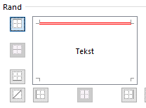
3 | Kies eerst de kleur dan de lijndikte en klik de lijn op het knopje op de juiste plaats
4 | Selecteer de vakken voor de kleur en klik knopje Opvulkleur in de werkbalk

 |  | Opdracht
 |  | Overzicht

 |  | Cursus | Nr | Naam | Voornaam | Lft | Startdatum | Tentamen | Pnt | Examen | Opmerking

 |  | Voorbeeld
 |  | Overzicht

 |  | Cursus | Nr | Naam | Voornaam | Lft | Startdatum | Tentamen | Pnt | Examen | Opmerking

Opdr. 10 Tabel en Opmaak
Tabellen en de voordelen van Tabellen
Oefening 1 Een tabel maken en indelen
1 | Klik in cel H18 in de gegevens van de te make tabel - klik Start - Opmaken als tabel in het lint
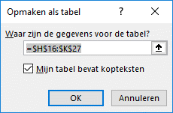
2 | Kies de tabelstijl Normaal Wit 4, en geef kopteksten aan en selecteer de tabelgegevens
3 | Maak een formule (Aantal x Prijs in cel K17 (wordt automatisch doorgevoerd in de hele tabel)
4 | Tabelnamen worden automatisch toegekend in een formule dit gaan we uitzetten:
 | Bestand - Opties - Werken met formules - Tabelnamen gebruiken in formules - uitvinken
5 | Rij invoegen: midden in tabel met "ctrl +" of onderaan in laatste cel druk op Tab
 | Alle formules worden in tabel automatisch bijgewerkt zodra een nieuwe rij is ingevoegd
6 | Kolom invoegen: Aantal-kolom selecteren - klik op de onderrand cel voor kolomselectie
 | vervolgens kolom invoegen met: "ctrl +" een geef kolom de naam Regio (dubbelklik op Kolomnaam)
7 | Totaalrij invoegen: via - Ontwerpen - Opties voor tabelstijlen - Totaalrij aan vinken
8 | Filter het artikel op dranken - filter wissen - filter vervolgens op groenten - laat filter staan
9 | Verander het Totaal in Aantal (pijltje rechts van K29) om de aantallen van groenten eruit te halen
10 | Tabel helemaal verwijderen: selecteren met "ctrl + a +a" en druk op Delete

 | Artikel | Regio | Aantal | Prijs | Totaal | Artikel | Aantal | Prijs | Totaal
 | dranken | zuid | 2 | €5.00 | €10.00 | dranken | 2 | €5.00
 | groenten | oost | 4 | €5.00 | €20.00 | groenten | 4 | €3.00
 | Fruit | zuid | 6 | €5.00 | €30.00 | Fruit | 6 | €5.00
 | dranken | noord | 8 | €5.00 | €40.00 | dranken | 8 | €3.00
 | groenten | oost | 10 | €5.00 | €50.00 | groenten | 10 | €3.00
 | fruit | zuid | 7 | €5.00 | €35.00 | fruit | 7 | €5.00
 | dranken | west | 12 | €5.00 | €60.00 | dranken | 4 | €5.00
 | dranken | noord | 6 | €5.00 | €30.00 | groenten | 7 | €3.00
 | groenten | oost | 8 | €5.00 | €40.00 | Fruit | 6 | €5.00
 | fruit | zuid | 10 | €5.00 | €50.00 | dranken | 8 | €5.00
 | dranken | west | 7 | €5.00 | €35.00 | groenten | 10 | €4.00
 | Totaal |  |  |  | €400.00

De voordelen van een tabel uitproberen via onderstaande uitleg
1 | Fraai opmaak zelf te kiezen
2 | Filteren en sorteren kan via de pijltjes in de titelrij
3 | Automatisch subtotaal bij filteren (alleen het daadwerkelijk in beeld zijnde gegevens worden berekend)
4 | Bij scrollen blijven de titels van de tabel zichtbaar in de kolommen (zet titelrij van tabel net onder de kolommen en scrol met de muis naar boven)
5 | Klik in laatste cel met Tab - nieuwe rij wordt ingevoegd
6 | Selecteer de gewenste rij bv. Voor accent (B, I of U) of opmaak Kleur/lijn) met Shift - spatie
7 | Hetzelfde geldt voor de kolom - Selecteer de gewenste kolom bv. Voor celeigenschappen met Ctrl - spatie
8 | Rij invoegen of verwijderen =Ctrl + of Ctrl -
9 | Tabel selecteren = "ctrl +a en met Titels "ctrl + aa"
10 | Inhoud kolom selecteren = Shift dubbelklik onderkant bovenste cel

Opdr 13 Absoluut en relatief
Blok 5
Absolute en relatieve verwijzingen
Formule maken met Absolute verwijzingen
Maak deze oefening zoals het voorbeeld - raadpleeg indien nodig de voorbeeldformules
Alle formules gekoppeld buiten de tabel zijn Absolute verwijzingen, deze kunnen niet worden doorgevoerd met de vulgreep
1 | Maak eerst de formules op E18 zonder dollartekens - formule selecteren en doorvoeren
2 | Nu gaat het fout - klik in de formule van de absolute cel E18 - in de formulebalk de cursor in of achter C13 zetten
 | druk op F4 of fn + F4 (laptop toetsenbord) voor de $$ tekens, de cel staat nu vast tijdens het doorvoeren
3 | Het zelfde principe toepassen voor de verkoop in cel F18
4 | Selecteer cel G18 - typ = activeer cel E18 +F18 - Enter
5 | Omzet is Aantal flessen C18 * Verkoop G18

 | Koers Dinar naar € | 0.1250 | BTW
 | Winst | 25.0%
 | Opdracht
 | Wijnsoort uit Servië | Aantal | Inkoop Servië | Inkoop NL | Plus | Verkoop | Omzet
 |  | flessen | (Dinar) | (EUR) | winst 25% | (ex BTW) | (ex BTW)
 | Kaapvallei | 750 | 20
 | Blouberg | 600 | 30
 | Voorspoed | 800 | 25
 | Bay view | 1000 | 18
 | Boschendal | 1500 | 21
 | Buitenzorg | 1250 | 16
 | Totaal

 | Koers Dinar naar € | 0.1250 | BTW | 21%
 | Winstpercentage | 25.0%
 | Voorbeeld
 | Wijnsoort uit Servië | Aantal | Inkoop Srv | Inkoop NL | Winst | Verkoop | Omzet
 |  | flessen | (Dinar) | (EUR) | 25% | (ex BTW) | (ex BTW)
 | Kaapvallei | 750 | 20 | 2.50 | 0.63 | 3.13 | 2343.75
 | Blouberg | 600 | 30 | 3.75 | 0.94 | 4.69 | 2812.50
 | Voorspoed | 800 | 25 | 3.13 | 0.78 | 3.91 | 3125.00
 | Bay view | 1000 | 18 | 2.25 | 0.56 | 2.81 | 2812.50
 | Boschendal | 1500 | 21 | 2.63 | 0.66 | 3.28 | 4921.88
 | Buitenzorg | 1250 | 16 | 2.00 | 0.50 | 2.50 | 3125.00
 | Totale winst |  |  |  |  |  | 19,140.63

Doorvoeren met een koppeling naar een absolute cel moet er met $ tekens gewerkt worden
Dit kan snel tijdens het Formule maken met F4 1x is rij en kolom 2x is kolom 3x is rij

Opdr. 15 Statistiche functie
Statistische Functies
Statistische functies: Minimum, maximum en gemiddelde gebruiken
1 | Maak in de grijze vakken met Statistische functie een aantal berekening in de tabel Camping inkomsten
2 | Typ in het grijze vak C19 = en open de Statisitische functie b.v Max, Min etc.in het adresvenster
3 | Selecteer de hele tabel van de Camping inkomsten - Enter
4 | Zet de dagen verticaal 45 gr. zoals in het v.b sleep rij 9 ongeveer 50 pixels hoog
5 | Celeigenschappen - tabblad - Uitlijnen schuif de tekstrichting naar 45 graden of:
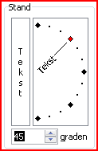
 |  |  |  |  | Camping inkomsten
 |  | maandag | dinsdag | woensdag | donderdag | vrijdag | zaterdag | zondag
 |  | 180.00 | 175.00 | 155.00 | 145.00 | 265.00 | 275.00 | 235.00
 |  | 5.00 | 15.00 | 5.00 | - | 10.00 | 15.00 | 15.00
 |  | 46.80 | 45.50 | 40.30 | 37.70 | 68.90 | 71.50 | 61.10
 |  | 28.70 | 24.60 | 32.80 | 32.80 | 36.90 | 32.80 | 28.70
 |  | 49.50 | 40.50 | 36.00 | 32.50 | 45.00 | 49.50 | 36.00
 |  | 10.50 | 14.00 | 14.00 | 10.50 | 17.50 | 17.50 | 7.00 | Totaal
 | Dagtotaal | 320.50 | 314.60 | 283.10 | 258.50 | 443.30 | 461.30 | 382.80

 | Laagste bedrag tabel
 | Hoogste bedrag tabel
 | Gemiddelde bedrag tabel

 | Totale weekopbrengst |  | Voorbeeld
 |  |  | Camping inkomsten
 |  | maandag | dinsdag | woensdag | donderdag | vrijdag | zaterdag | zondag
 |  | 180.00 | 175.00 | 155.00 | 145.00 | 265.00 | 275.00 | 235.00
 |  | 5.00 | 15.00 | 5.00 | - | 10.00 | 15.00 | 15.00
 |  | 46.80 | 45.50 | 40.30 | 37.70 | 68.90 | 71.50 | 61.10
 |  | 28.70 | 24.60 | 32.80 | 32.80 | 36.90 | 32.80 | 28.70
 |  | 49.50 | 40.50 | 36.00 | 32.50 | 45.00 | 49.50 | 36.00
 |  | 10.50 | 14.00 | 14.00 | 10.50 | 17.50 | 17.50 | 7.00 | samen
 | Dagtotaal | 320.50 | 314.60 | 283.10 | 258.50 | 443.30 | 461.30 | 382.80 | 2,464.10

 | Laagste bedrag | €-
 | Hoogste bedrag | €275.00
 | Gemiddelde bedrag | €58.67

 | Totale weekopbrengst | €2,464.10

Opdr. 16 Financieele functies
Financiële Functies
 | Financiële functie gebruiken
1 | Bereken de maandelijkse betaling van het busje en televisie - Typ = in D24 en open de financiële functie BET
2 | Vul in 1e veld van de Functie-wizard het rente percentage /12 (betaling is per maand dus ook de rente)
3 | Vul in het 2e veld aantal termijnen in - cel D22
4 | In het 3e veld de hoogte van het Geleend bedrag - cel D18
5 | In het 4e veld een 0 eind afbetaling gaat naar 0 dit is de laatste betaling

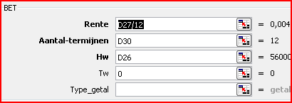

 | Aflossing auto |  |  | Aflossing televisie

 | Geleend bedrag | 14500 | Geleend bedrag | 2850
 | Rente percentage | 5% | Rente percentage | 10.5%

 | Termijn | 36 | Termijn | 18
 | Per Maand |  | Per Maand
 | Betaling |  | Betaling
 | Het rentepercentage altijd delen door 12 (per jaar) omdat je per maand aflost

 | Afschrijving busje |  |  | Afschrijving televisie

 | Geleend bedrag | 14500 | Geleend bedrag | 2850
 | Rente percentage | 5% | Rente percentage | 10.5%

 | Termijn | 36 | Termijn | 18
 | Per Maand |  | Per Maand
 | Betaling | € 434.58- | Betaling | € 171.82-
 | Klik in de gele cellen waar functies staan en open de functie met voor de formulebalk

Opdr 17 Logische functies ALS
ALS Functie (Waar of Onwaar)
Oefening 1 Logische functie Ja - Nee of Goed - Fout
1 | Totaal aantal uren bereken: met Autosom in het grijze vak - Enter, daarna met vulgreep doorvoeren
2 | Geef de korting aan; wie er recht heeft op korting indien meer dan 100 vliegurenmet functie ALS
3 | Recht op korting ja/nee Typ in het vak onder korting I24 = en open de functie ALS
4 | Vul in het eerste veld van de Functie wizard (Totaal aantal uren>100)
5 | Typ in het 2e veld Ja en in het 3e veld Nee - Enter - sleep met de vulgreep de functie door

Oefening 2 kleuren verduidelijkheid in argumenten
1 | De piloten die recht op korting hebben krijgen nu een groene achtergrond en anders rood
2 | Laat de kleuren automatisch aanpassen d.m.v. Voorwaardelijke opmaak
3 | Klik in cel I24 waar ja of nee is gegeneerd of selecteer de hele reeks van cel C24:C30
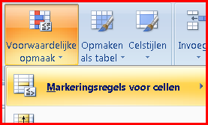
4 | Open de tab - Start in de Menubalk - Voorwaardelijk opmaak
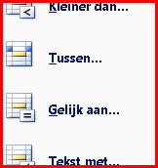
5 | Kies Markeringsregels voor cellen - oversteken
6 | Klik Gelijk aan… (dit is voorwaarde 1)
7 | Typ Nee in het venster - Aangepaste indeling - kleur rood
8 | Herhaal hetzelfde voor als er Ja in de cel staat Klik in cel I24
9 | Open de tab - Start in de Menubalk - Voorwaardelijk opmaak
10 | Kies Markeringsregels voor cellen - oversteken
11 | Klik Gelijk aan…(dit is voorwaarde 2)
12 | Typ Ja in het venster - Aangepaste indeling - kleur groen
 | Korting na 100 vlieguren
 |  | 2012 | 2013 | 2014 | 2015 | 2016 | Totaal aantal | korting
 | M. de Jong | 42 | 8 | 0 | 3 | 5
 | G. de Lange | 25 | 21 | 4 | 14 | 14
 | A. van Schie | 25 | 30 | 25 | 28 | 28
 | F. Boers | 14 | 14 | 14 | 21 | 23
 | C. Vermeulen | 25 | 19 | 23 | 14 | 21
 | M. Klaver | 8 | 14 | 29 | 3 | 14
 | I. van Zuylen | 16 | 16 | 30 | 5 | 12

 |  | Voorbeeld |  |  |  |  |  | functies
 |  | 2012 | 2013 | 2014 | 2015 | 2016 | Totaal aantal | korting
 | M. de Jong | 42 | 8 | 0 | 3 | 5 | 58 | nee
 | G. de Lange | 25 | 21 | 4 | 14 | 14 | 120 | ja
 | A. van Schie | 25 | 30 | 25 | 28 | 28 | 136 | ja
 | F. Boers | 14 | 14 | 14 | 21 | 23 | 86 | nee
 | C. Vermeulen | 25 | 19 | 23 | 14 | 21 | 102 | ja
 | M. Klaver | 8 | 14 | 29 | 3 | 14 | 68 | nee
 | I. van Zuylen | 16 | 16 | 30 | 5 | 12 | 101 | ja

 | Functies controleren of verbeteren
 | Klik in de cel waar functie staat en open de functie met knopje voor de formulebalk
 | De voorwaardelijke instellingen kunnen worden bekeken en gecorrigeerd onder:
 | Voorwaardelijke opmaak - Regels beheren - in dit werkblad

Opdr. 18 Grafiek invoegen
Grafieken
 | Grafieken maken en opmaken
 | Maak in onderstaande vak 2 verschillende grafieken (zie voorbeeld)
1 | Selecteer de gegevens van kwartaal kasgegevens samen met de titelrij - Invoegen - Grafiek - Circel 3D
2 | Verklein de grafiek via de ankerpunten in de hoeken - Sleep de grafiek op maat en op de juiste plaats
3 | klik in het taartpuntje - Ontwerpen - kies een grijze grafiekstijl
4 | klik met de rechtermuisknop in het taartpuntje - Gegevenslabels opmaken - kies waarden geen %
5 | Maak de rest van de grafiek op (r.m.klik in het witte vlak Grafiekgebied opmaken)
6 | Maak de 2e grafiek op dezelfde manier als de 1e en als bovenstaand beschreven (voorbeeld na te maken)
7 | Een grafiek verwijderen gaat als volgt: klik in de grafiek (selecteren) en klik Delete
 | Kwartaal Kasgegevens
 | kwartaal | Inkomsten | Kosten | Totaal | Taartpunt grafiek
 | 1e | € 4,300.00 | € 1,550.00 | € 2,750.00
 | Maand Kasgegevens
 | maand | Inkomsten | Kosten | Totaal | Kolom of staaf grafiek
 | jan | € 900.00 | € 800.00 | € 100.00
 | feb | € 1,300.00 | € 500.00 | € 800.00
 | maart | € 1,100.00 | € 1,250.00 | € (150.00)
 | Totaal | € 3,300.00 | € 2,550.00 | € 750.00

Maak hier de Grafieken zoals het voorbeeld

 |  |  | Voorbeeld grafieken
 | Grafiek 1 staaf |  |  |  | Grafiek 2 Taartpunt
 | jan | feb | maart
Inkomsten | € 900.00 | € 1,300.00 | € 1,100.00
Kosten | € 800.00 | € 500.00 | € 1,250.00
Totaal | € 100.00 | € 800.00 | € (150.00)
Kolom of staaf grafiek
1e kwt

 |  | Lettertype van Lagenda Calibri tekengrootte 9

Opdr. 19 Validatie lijst
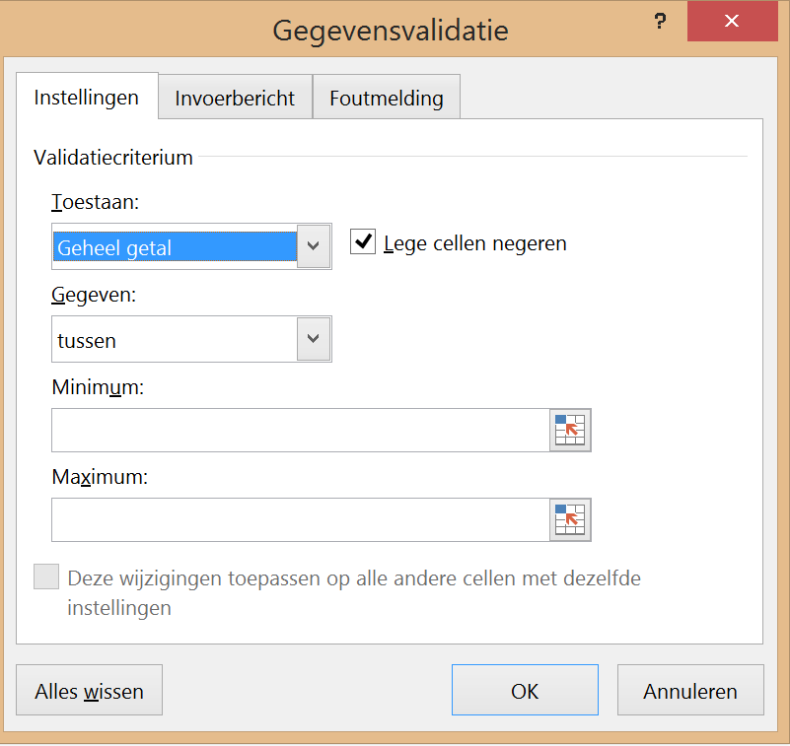
Valideren
Valideren op 3 manieren
Voorbeelden
Getallen | Lijst intern | Eigen lijst
Hier mogen alleen getallen t/m 10 | Waarden uit een lijst in hetzelfde werkblad | Gegevens zelf in de bron typen met ; als scheidingteken
8 | Macaronie | Verkoop

Opdracht: Het valideren wordt hier in drie methodes ingesteld |  |  | Spaghetti
(zie voorbeeld A6, C6 en E6 in Gegevens - Gegevensvalidatie) |  |  | Boerenkool met worst
 |  |  | Soep
Getallen valideren |  |  | Macaroni
Klik in de cel waar de gegevens worden uitgeklapt via een pulldown menu (bv A28) |  |  | Chinees
Gegevens - Gegevensvalidatie - Tabblad Instellingen - Geheel getal in 1e Toestaan venster kiezen |  |  | Pizza
Waarden instellen: Gegeven: tussen 1 (minimum) en 10 (maximum) - OK |  |  | Patat
Tabblad Invoerbericht invullen - Titel: Beoordeling, Invoerbericht: Alleen hele getallen invoeren AUB |  |  | BQ
Tabblad Foutmelding - Titel: Beoordeel - Foutbericht: - Alleen getallen onder de 10 gebruiken |  |  | Gourmet
Let Op: Als je de waarden die geldig zijn wijzigt, dan moet je evt. Invoerbericht en Foutbericht ook wijzigen

Bestaande lijst valideren
Gegevens - Gegevensvalidatie - Tabblad Instellingen - Lijst kiezen in 1e Toestaan venster
Daarna gewenste bestaande bron selecteren bv I8 t/m I16

Eigen lijst valideren
Gegevens - Gegevensvalidatie - Tabblad Instellingen - Lijst kiezen in 1e Toestaan venster
Typ alle gewenste onderdelen in het venster gescheiden door een ; (zie voorbeeld)
Opdracht
Getallen | Lijst intern | Eigen lijst
Beoordeling | Kies uw menu | Welke afdeling

Opdr 20 Subtotalen
Subtotalen bereken met FUNCTIE GETALLEN
Subtotalen berekenen via voorbeeldtabel met de functie SUBTOTALEN
Maak de opdrachten via de voorbeeld 1 na
Maak vanuit de gegevens tabel verschillende berekeningen via de functie Subtotalen
1. klik in cel B12 van het voorbeeld om het juiste Functie-getal van het Subtotaal te gebruiken voor de juiste berekening
Maak een som berekening met de functie SUBTOTAAL in cel F12 met Functie-getal 9 voor SOM
2. typ = in cel F12 - functie Subtotalen activeren - typ 9 in 1e veld - Selecteer de gegevenstabel (B21;B30) in het 2e veld - OK
3. Herhaal dit voor AANTAL, MAX, MIN en GEMIDDELDE in de cellen F13 t/m 16 eventueel ook voor Gewicht tabel

 | voorbeeld 1 |  | Opdracht 1
Man/vrouw | Gewicht | Man/vrouw | Gewicht
Subtotaal (som) | 724 | Subtotaal (som)
Subtotaal (aantal) | 10 | Subtotaal (aantal)
Subtotaal (max) | 105 | Subtotaal (max)
Subtotaal (min) | 56 | Subtotaal (min)
Subtotaal (Gem.) | 72.4 | Subtotaal (Gem.)

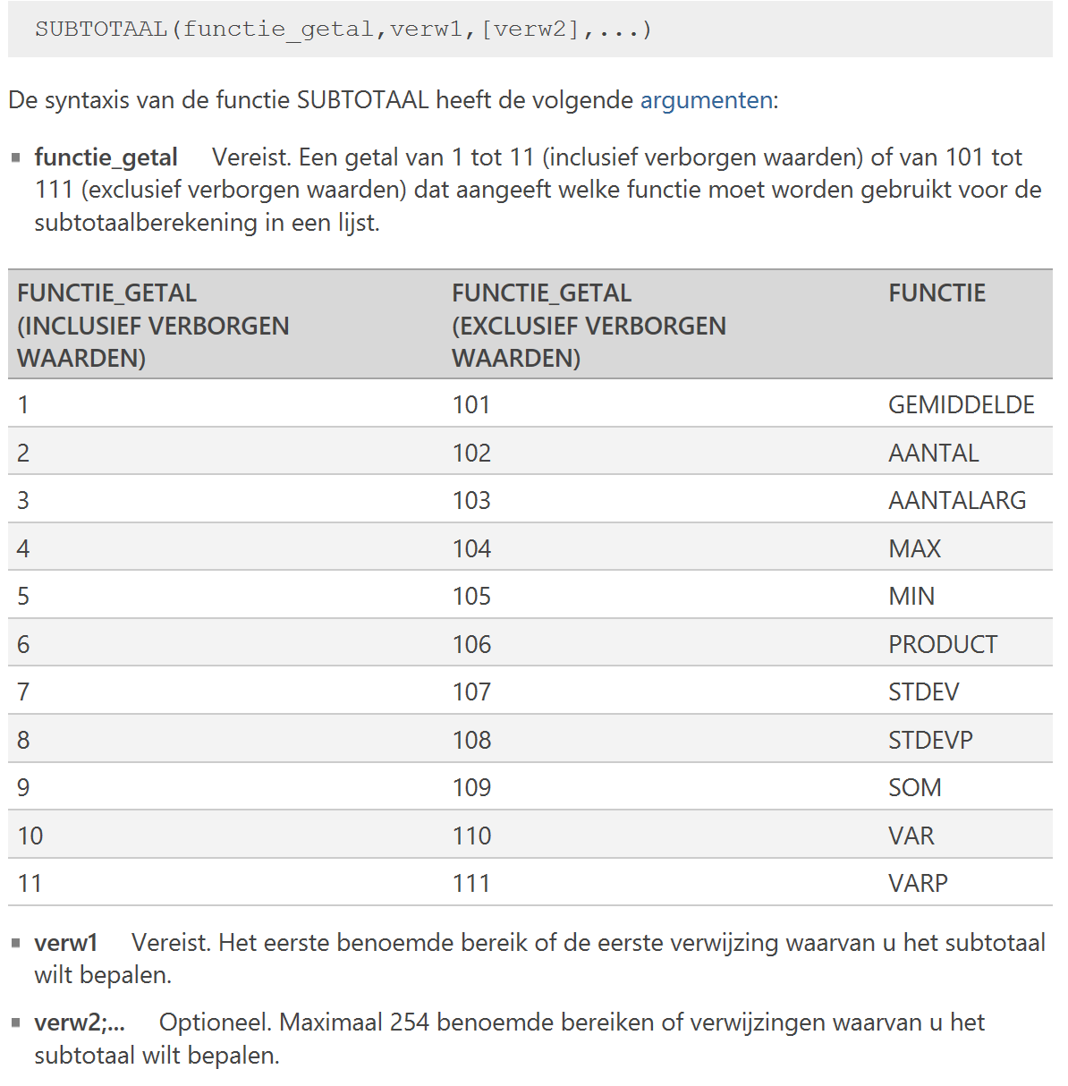
Overzicht van diverse FUNCTIE_GETALLEN
gegevenstabel
Man / Vrouw | Gewicht
Man | 80
Man | 68
Man | 70
Man | 105
Man | 90
Man | 73
Vrouw | 56
Vrouw | 58
Vrouw | 63
Vrouw | 61
Aantal | 0

Opdr 21 Beveiligen & verbergen
Beveiligen en verbergen
 | Let op !! Al deze instellingen gaan pas van kracht als het hele werkblad beveiligd is
Cellen Blokkeren, formules verbergen en Werkblad Beveiligen
Alle cellen Blokkeren behalve een aantal in C kolom formules Verbergen en blad Beveiligen (Controleren - Blad beveiligen)
1 | klik op het vakje naast de A kolom en boven rij 1 of ctrl + a (het hele blad is geselecteerd)
2 | R. m klik in de selectie Celeigenschappen - tabblad Bescherming - Geblokkeerd aanvinken (nu zijn alle cellen geblokkeerd)
3 | Selecteer kolom C13 tot C23 (antwoorden) - r.m klik in selectie - Celeigenschappen - tabblad Bescherming - Geblokkeerd uitvinken
4 | Selecteer de cellen waar de formules in staan D13 t/m D22
5 | R.m klik in selectie - Celeigenschappen - tabblad Bescherming - Verborgen aanvinken (alles is nu ingesteld voor te beveiligen)
6 | Werkblad beveiligen - tabblad Controleren - Bladbeveiligen - eventueel met wachtwoord (controleer de instellingen)

Computer kennis quiz
 | Vraag | Antwoord
1 | Wat komt er altijd na kopiëren | plakken | Goed!
2 | Welk letter staat op de knop voor vette tekst
3 | Hoe heet de knop om iets te verwijderen
4 | Welke letter staat er op knop van de tekstkleur
5 | Welke kleur heeft de knop voor het afsluiten
6 | Hoe heet de poort voor een memoriestick
7 | Waar vind je alle mappen en hardeschijven
8 | Welke knop is ongedaan maken
9 | Wat betekend de sneltoets ctrl + X
10 | Welk letter staat op de knop voor schuine tekst
 |  |  | 1 | Aantal goede antwoorden

 | Wat vind je van deze oefening

 | De hoofdzaken van de behandelde onderwerpen zijn:
 | Kolommen verbergen en zichtbaar maken
 | Gedeeltes beveiligen (formules en vragen)
 | Gedeeltes verbergen (formules)
 | Blad beveiligen

 | Voorbeeld
 | Computerkennis quiz vragen
 |  | Antwoord
1 | Wat komt er altijd na kopiëren | plakken | Goed!

2 | Welk letter staat op de knop voor vette tekst | B | Goed!
3 | Hoe heet de knop om iets te verwijderen | delete | Nee, het antwoord is delete
4 | Welke letter staat er op knop van de tekstkleur | c | Nee, het antwoord is A
5 | Welke kleur heeft de knop voor het afsluiten | rood | Goed!
6 | Hoe heet de poort voor een memoriestick | wel | Nee, het antwoord is USB
7 | Waar vind je alle mappen en schijven | verkenner | Goed!
8 | Welke knop is ongedaan maken | ctrl z | Goed!
9 | Wat betekend de sneltoets ctrl + X | knippen | Goed!
10 | Welk letter staat op de knop voor schuine tekst | i | Goed!
 |  |  | 7 | Aantal goede antwoorden

 | Wat vind je van deze oefening | leuk | nee, het antwoord is Leerzaam

